Техничка
Артикул на этикетке | Style | Name | Группа | Категория | Коллекция | Сезон | фото | Brand name | Color | Цвет полный | материал верха | Тип материала верха | Пол (муж/жен/yнисекс) | O/S (53-63 см) | XS (53см) | XS/S (54см) | S (55 см) | S/M (56 см) | M (57 см) | M/L (58 см) | L (59 см) | L/XL (60 см) | XL (61 см) | XL/XXL (62 см) | XXL (63 см) | XXL/XXXL (64см) | XXXL (65см) | сумма | код страны | Name of manufacturer, it's address | Наименование страны-изготовителя: | Вес нетто | Вес брутто | Всего нетто | Всего брутто | Цена | Сумма
36-183-06 | H-CLZOE16WBP | Colorado Avalanche NHL | Бейсболки | Бейсболка | 47 BRAND | всесезон | 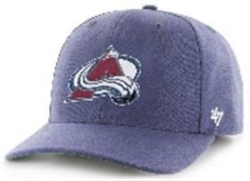 | 47 BRAND | TB | синий | 85% акрил, 15% шерсть |  | Унисекс | 3 |  |  |  |  |  |  |  |  |  |  |  |  |  | 3 | CN | ERR | Китай | 0.1 | 0.15 | 0.3 | 0.45 | 1,501.50 ₽ | 4,504.50 ₽
36-184-03 | B-CNTSM02XCP | Boston Red Sox MLB | Бейсболки | Бейсболка с сеточкой | 47 BRAND | всесезон | 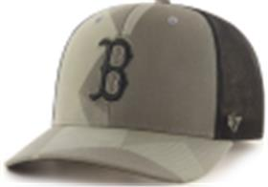 | 47 BRAND | SW | оливковый | 66% хлопок, 31% акрил, 3% спандекс |  | Унисекс | 3 |  |  |  |  |  |  |  |  |  |  |  |  |  | 3 | CN | ERR | Китай | 0.1 | 0.15 | 0.3 | 0.45 | 1,701.70 ₽ | 5,105.10 ₽
36-185-09 | H-MVP21WBV | Arizona Coyotes NHL | Бейсболки | Бейсболка | 47 BRAND | всесезон | 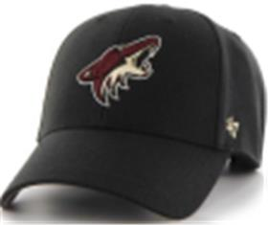 | 47 BRAND | BK | черный | 85% акрил, 15% шерсть |  | Унисекс | 3 |  |  |  |  |  |  |  |  |  |  |  |  |  | 3 | CN | ERR | Китай | 0.1 | 0.15 | 0.3 | 0.45 | 1,351.35 ₽ | 4,054.05 ₽
36-186-09 | H-MVPSP14WBP | Philadelphia Flyers NHL | Бейсболки | Бейсболка | 47 BRAND | всесезон | 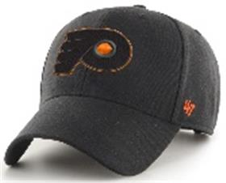 | 47 BRAND | BK | черный | 85% акрил, 15% шерсть |  | Унисекс | 3 |  |  |  |  |  |  |  |  |  |  |  |  |  | 3 | CN | ERR | Китай | 0.1 | 0.15 | 0.3 | 0.45 | 1,451.45 ₽ | 4,354.35 ₽
36-187-09 | BCWS-SUMVP20WBP | Pittsburgh Pirates MLB | Бейсболки | Бейсболка | 47 BRAND | всесезон | 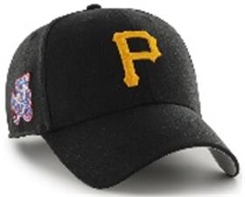 | 47 BRAND | BK77 | черный | 85% акрил, 15% шерсть |  | Унисекс | 3 |  |  |  |  |  |  |  |  |  |  |  |  |  | 3 | CN | ERR | Китай | 0.1 | 0.15 | 0.3 | 0.45 | 1,451.45 ₽ | 4,354.35 ₽
36-188-11 | B-GRDLM09RCP | Detroit Tigers MLB | Бейсболки | Бейсболка | 47 BRAND | всесезон | 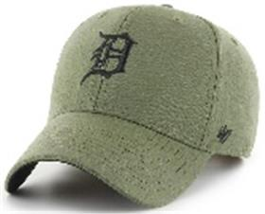 | 47 BRAND | XC | зеленый | 100% хлопок |  | Унисекс | 2 |  |  |  |  |  |  |  |  |  |  |  |  |  | 2 | CN | ERR | Китай | 0.1 | 0.15 | 0.2 | 0.3 | 1,451.45 ₽ | 2,902.90 ₽
36-189-14 | B-MTLCS09WBP | Detroit Tigers MLB | Бейсболки | Бейсболка | 47 BRAND | всесезон | 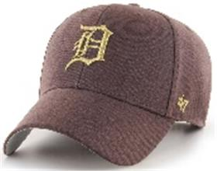 | 47 BRAND | BW | коричневый | 85% акрил, 15% шерсть |  | Унисекс | 2 |  |  |  |  |  |  |  |  |  |  |  |  |  | 2 | CN | ERR | Китай | 0.1 | 0.15 | 0.2 | 0.3 | 1,601.60 ₽ | 3,203.20 ₽
36-190-80 | B-MVPTT02WBV | Boston Red Sox MLB | Бейсболки | Бейсболка | 47 BRAND | всесезон | 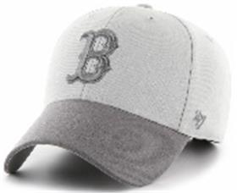 | 47 BRAND | SL | серый | 85% акрил, 15% шерсть |  | Унисекс | 2 |  |  |  |  |  |  |  |  |  |  |  |  |  | 2 | CN | ERR | Китай | 0.1 | 0.15 | 0.2 | 0.3 | 1,351.35 ₽ | 2,702.70 ₽
36-067-75 | EPL-MVP04WBV | Liverpool FC EPL | Бейсболки | Бейсболка | 47 BRAND | всесезон | 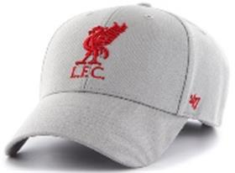 | 47 BRAND | GY | серый / красный | 85% акрил - 15% шерсть |  | Унисекс | 3 |  |  |  |  |  |  |  |  |  |  |  |  |  | 3 | CN | ERR | Китай | 0.1 | 0.15 | 0.3 | 0.45 | 1,351.35 ₽ | 4,054.05 ₽
36-067-76 | EPL-MVP04WBV | Liverpool FC EPL | Бейсболки | Бейсболка | 47 BRAND | всесезон | 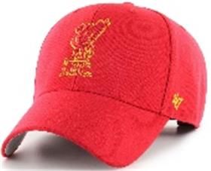 | 47 BRAND | RDD | красный / желтый | 85% акрил - 15% шерсть |  | Унисекс | 3 |  |  |  |  |  |  |  |  |  |  |  |  |  | 3 | CN | ERR | Китай | 0.1 | 0.15 | 0.3 | 0.45 | 1,351.35 ₽ | 4,054.05 ₽
36-038-71 | B-MVP09WBV | Detroit Tigers MLB | Бейсболки | Бейсболка | 47 BRAND | всесезон | 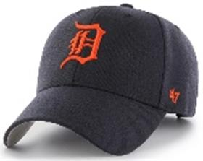 | 47 BRAND | NYA | темно-синий / красный | 85% акрил - 15% шерсть |  | Унисекс | 2 |  |  |  |  |  |  |  |  |  |  |  |  |  | 2 | CN | ERR | Китай | 0.1 | 0.15 | 0.2 | 0.3 | 1,351.35 ₽ | 2,702.70 ₽
36-133-09 | B-CLZOE06WBP | Chicago White Sox MLB | Бейсболки | Бейсболка | 47 BRAND | всесезон | 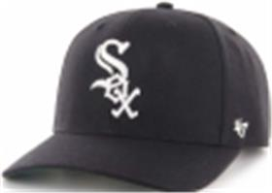 | 47 BRAND | BK | черный | 85% акрил - 15% шерсть |  | Унисекс | 3 |  |  |  |  |  |  |  |  |  |  |  |  |  | 3 | CN | ERR | Китай | 0.1 | 0.15 | 0.3 | 0.45 | 1,501.50 ₽ | 4,504.50 ₽
36-009-16 | B-CLZOE09WBP | Detroit Tigers MLB | Бейсболки | Бейсболка | 47 BRAND | всесезон | 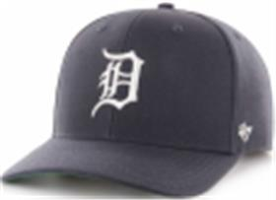 | 47 BRAND | NY | темно-синий | 85% акрил - 15% шерсть |  | Унисекс | 3 |  |  |  |  |  |  |  |  |  |  |  |  |  | 3 | CN | ERR | Китай | 0.1 | 0.15 | 0.3 | 0.45 | 1,501.50 ₽ | 4,504.50 ₽
36-067-18 | EPL-MVP04WBV | Liverpool FC EPL | Бейсболки | Бейсболка | 47 BRAND | всесезон | 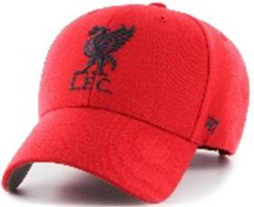 | 47 BRAND | RDA | красный | 85% акрил - 15% шерсть |  | Унисекс | 3 |  |  |  |  |  |  |  |  |  |  |  |  |  | 3 | CN | ERR | Китай | 0.1 | 0.15 | 0.3 | 0.45 | 1,351.35 ₽ | 4,054.05 ₽
36-048-16 | B-MVP26WBV | Toronto Blue Jays MLB | Бейсболки | Бейсболка | 47 BRAND | всесезон | 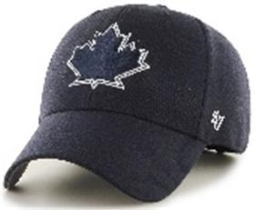 | 47 BRAND | NYA | темно-синий | 85% акрил - 15% шерсть |  | Унисекс | 3 |  |  |  |  |  |  |  |  |  |  |  |  |  | 3 | CN | ERR | Китай | 0.1 | 0.15 | 0.3 | 0.45 | 1,351.35 ₽ | 4,054.05 ₽
36-017-16 | BCWS-SUMVP02WBP | Boston Red Sox MLB | Бейсболки | Бейсболка | 47 BRAND | всесезон | 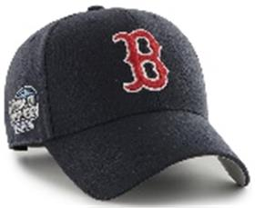 | 47 BRAND | NY03 | темно-синий | 85% акрил - 15% шерсть |  | Унисекс | 3 |  |  |  |  |  |  |  |  |  |  |  |  |  | 3 | CN | ERR | Китай | 0.1 | 0.15 | 0.3 | 0.45 | 1,451.45 ₽ | 4,354.35 ₽
36-104-09 | HVIN-MVP08WBV | Los Angeles Kings NHL | Бейсболки | Бейсболка | 47 BRAND | всесезон | 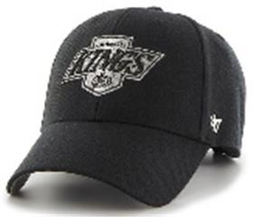 | 47 BRAND | BKB88 | черный | 85% акрил - 15% шерсть |  | Унисекс | 3 |  |  |  |  |  |  |  |  |  |  |  |  |  | 3 | CN | ERR | Китай | 0.1 | 0.15 | 0.3 | 0.45 | 1,351.35 ₽ | 4,054.05 ₽
36-019-16 | BCWS-SUMVP09WBP | Detroit Tigers MLB | Бейсболки | Бейсболка | 47 BRAND | всесезон | 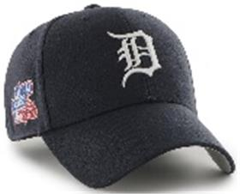 | 47 BRAND | NY80 | темно-синий | 85% акрил - 15% шерсть |  | Унисекс | 3 |  |  |  |  |  |  |  |  |  |  |  |  |  | 3 | CN | ERR | Китай | 0.1 | 0.15 | 0.3 | 0.45 | 1,451.45 ₽ | 4,354.35 ₽
36-103-09 | HVIN-MVP01WBV | Boston Bruins NHL | Бейсболки | Бейсболка | 47 BRAND | всесезон | 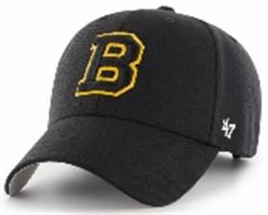 | 47 BRAND | BK33 | черный | 85% акрил - 15% шерсть |  | Унисекс | 2 |  |  |  |  |  |  |  |  |  |  |  |  |  | 2 | CN | ERR | Китай | 0.1 | 0.15 | 0.2 | 0.3 | 1,351.35 ₽ | 2,702.70 ₽
36-016-07 | BCWS-SUMTT18WBP | Oakland Athletics MLB | Бейсболки | Бейсболка | 47 BRAND | всесезон | 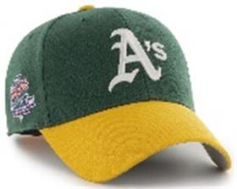 | 47 BRAND | DG88 | темно-зеленый | 85% акрил - 15% шерсть |  | Унисекс | 2 |  |  |  |  |  |  |  |  |  |  |  |  |  | 2 | CN | ERR | Китай | 0.1 | 0.15 | 0.2 | 0.3 | 1,451.45 ₽ | 2,902.90 ₽
36-008-16 | B-CLZOE02WBP | Boston Red Sox MLB | Бейсболки | Бейсболка | 47 BRAND | всесезон | 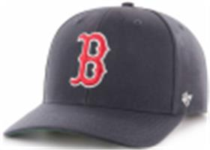 | 47 BRAND | NY | темно-синий | 85% акрил - 15% шерсть |  | Унисекс | 2 |  |  |  |  |  |  |  |  |  |  |  |  |  | 2 | CN | ERR | Китай | 0.1 | 0.15 | 0.2 | 0.3 | 1,501.50 ₽ | 3,003.00 ₽
36-014-16 | BCPTN-MVP04WBV | Los Angeles Angels MLB | Бейсболки | Бейсболка | 47 BRAND | всесезон | 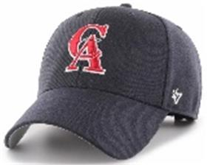 | 47 BRAND | NY93 | темно-синий | 85% акрил - 15% шерсть |  | Унисекс | 2 |  |  |  |  |  |  |  |  |  |  |  |  |  | 2 | CN | ERR | Китай | 0.1 | 0.15 | 0.2 | 0.3 | 1,351.35 ₽ | 2,702.70 ₽
36-081-09 | H-MVP11WBV | New Jersey Devils NHL | Бейсболки | Бейсболка | 47 BRAND | всесезон | 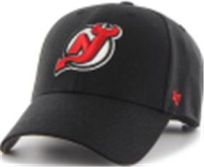 | 47 BRAND | BK | черный | 85% акрил - 15% шерсть |  | Унисекс | 2 |  |  |  |  |  |  |  |  |  |  |  |  |  | 2 | CN | ERR | Китай | 0.1 | 0.15 | 0.2 | 0.3 | 1,351.35 ₽ | 2,702.70 ₽
36-045-18 | B-MVP19WBV | Philadelphia Phillies MLB | Бейсболки | Бейсболка | 47 BRAND | всесезон | 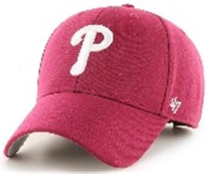 | 47 BRAND | CAA | красный | 85% акрил - 15% шерсть |  | Унисекс | 2 |  |  |  |  |  |  |  |  |  |  |  |  |  | 2 | CN | ERR | Китай | 0.1 | 0.15 | 0.2 | 0.3 | 1,351.35 ₽ | 2,702.70 ₽
36-047-09 | B-MVP22WBV | San Francisco Giants MLB | Бейсболки | Бейсболка | 47 BRAND | всесезон | 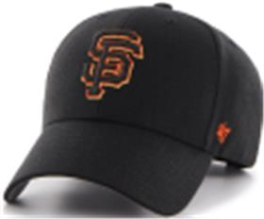 | 47 BRAND | BKD | черный | 85% акрил - 15% шерсть |  | Унисекс | 2 |  |  |  |  |  |  |  |  |  |  |  |  |  | 2 | CN | ERR | Китай | 0.1 | 0.15 | 0.2 | 0.3 | 1,351.35 ₽ | 2,702.70 ₽

 |  |  |  |  |  |  |  |  |  |  |  |  |  |  |  |  |  |  |  |  |  |  |  |  |  |  |  | 64 |  |  |  |  |  | 6.4 | 9.6

